Sheet1
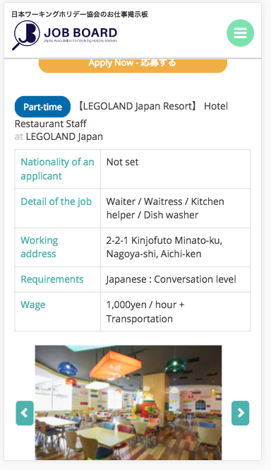

別のタブで、ＧｏｏｇｌｅＭＡＰを表示してください
Hiển thị googlemap qua một tab riêng

地図を表示 ( Show Map )

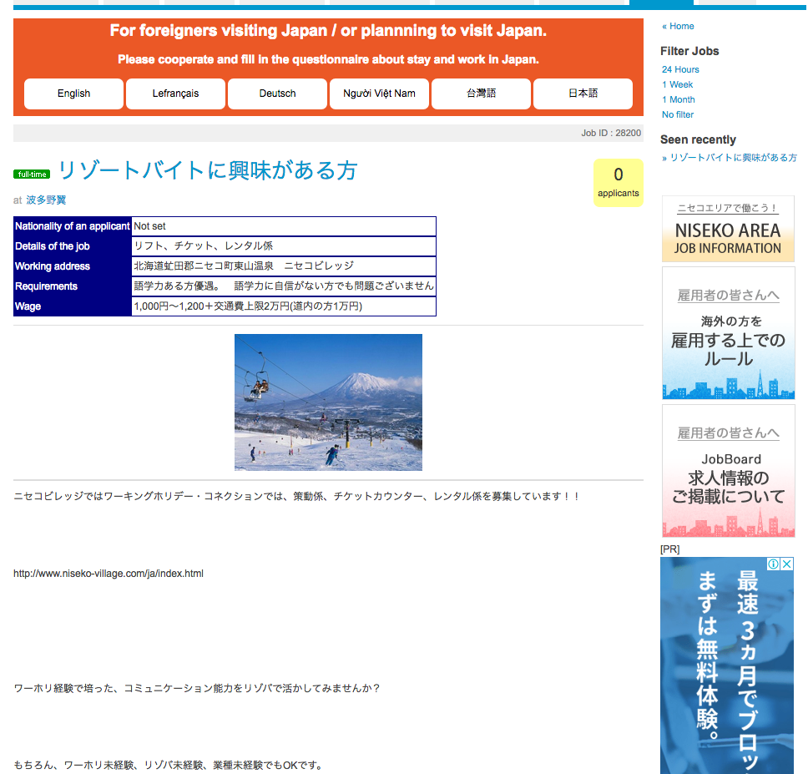

地図を表示 ( Show Map )

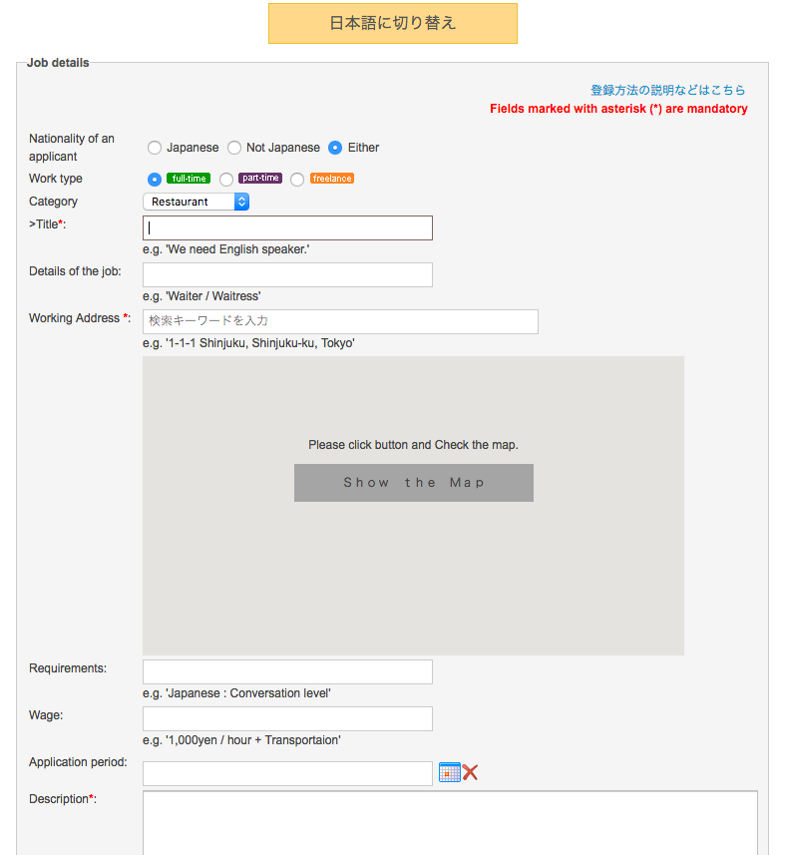

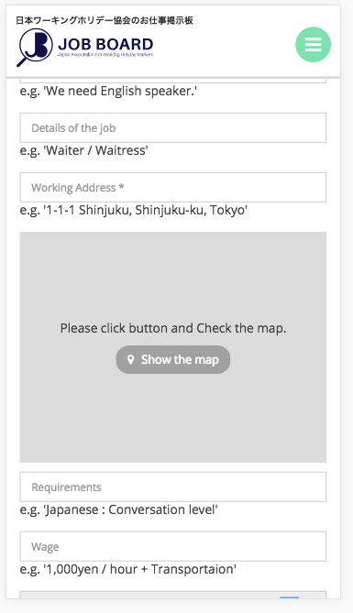

削除

削除

